Echeanciers
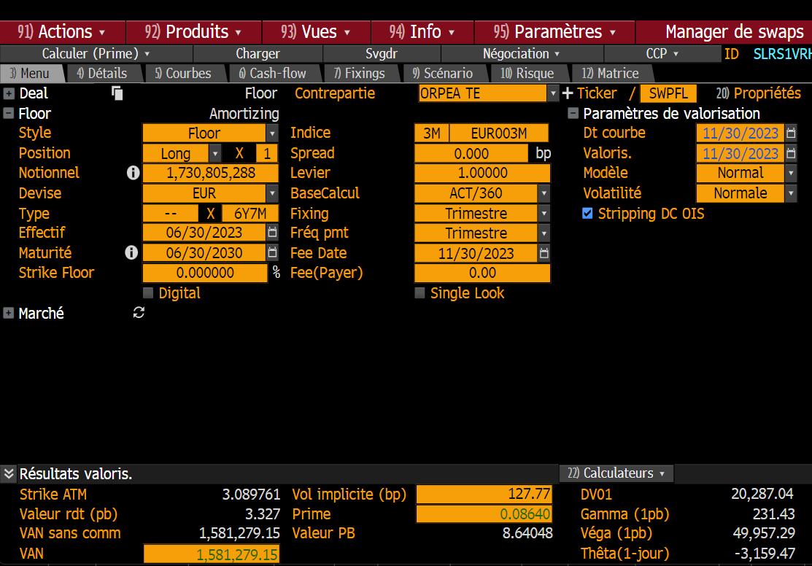
Obs_Date | Couverture G0 avec Swap non Flooré | Obs_Date | Dette G0 actuelle + TV N/A Total + TFIX + Total Dette synthétique
2016-01-01 | 23,737,500 | 2016-01-01 | 169,610,774
2016-01-08 | 23,737,500 | 2016-01-08 | 169,610,774 |  |  | Swap non flooré | Dette G0 non flooré V2
2016-01-15 | 143,737,500 | 2016-01-15 | 180,754,818 | 2023-06-30 | 2023-09-30 | 1,730,805,288 | 218,194,370
2016-01-22 | 143,737,500 | 2016-01-22 | 180,754,818 | 2023-09-30 | 2023-12-30 | 1,830,082,391 | 196,087,605
2016-01-29 | 143,737,500 | 2016-01-29 | 180,562,432 | 2023-12-30 | 2024-03-30 | 1,828,648,884 | 185,586,190
2016-02-05 | 143,737,500 | 2016-02-05 | 180,562,432 | 2024-03-30 | 2024-06-30 | 1,839,925,829 | 181,912,525
2016-02-12 | 143,737,500 | 2016-02-12 | 180,562,432 | 2024-06-30 | 2024-09-30 | 2,239,202,943 | 170,388,041
2016-02-19 | 143,737,500 | 2016-02-19 | 180,562,432 | 2024-09-30 | 2024-12-30 | 2,339,052,893 | 164,567,642
2016-02-26 | 143,737,500 | 2016-02-26 | 180,358,571 | 2024-12-30 | 2025-03-30 | 2,288,328,573 | 157,946,128
2016-03-04 | 143,737,500 | 2016-03-04 | 180,358,571 | 2025-03-30 | 2025-06-30 | 1,942,601,219 | 155,028,728
2016-03-11 | 143,737,500 | 2016-03-11 | 180,358,571 | 2025-06-30 | 2025-09-30 | 1,666,875,248 | 141,074,248
2016-03-18 | 143,737,500 | 2016-03-18 | 180,358,571 | 2025-09-30 | 2025-12-30 | 1,466,148,185 | 124,796,215
2016-03-25 | 143,737,500 | 2016-03-25 | 180,193,092 | 2025-12-30 | 2026-03-30 | 1,255,421,028 | 117,612,616
2016-04-01 | 213,531,250 | 2016-04-01 | 178,051,589 | 2026-03-30 | 2026-06-30 | 772,692,808 | 114,324,810
2016-04-08 | 293,531,250 | 2016-04-08 | 178,051,589 | 2026-06-30 | 2026-09-30 | 371,963,215 | 118,909,978
2016-04-15 | 293,531,250 | 2016-04-15 | 177,883,907 | 2026-09-30 | 2026-12-30 | 71,166,265 | 99,936,597
2016-04-22 | 293,531,250 | 2016-04-22 | 177,883,907 | 2026-12-30 | 2027-03-30 | 70,524,976 | 91,829,606
2016-04-29 | 343,531,250 | 2016-04-29 | 177,689,653 | 2027-03-30 | 2027-06-30 | 69,773,357 | 90,807,537
2016-05-06 | 343,531,250 | 2016-05-06 | 177,689,653 | 2027-06-30 | 2027-09-30 | 69,064,196 | 84,646,172
2016-05-13 | 343,531,250 | 2016-05-13 | 177,689,653 | 2027-09-30 | 2027-12-30 | 68,400,101 | 78,540,941
2016-05-20 | 343,531,250 | 2016-05-20 | 177,689,653 | 2027-12-30 | 2028-03-30 | 67,735,396 | 72,000,000
2016-05-27 | 343,531,250 | 2016-05-27 | 177,484,810 | 2028-03-30 | 2028-06-30 | 67,070,079 | 65,000,000
2016-06-03 | 343,531,250 | 2016-06-03 | 177,484,810 | 2028-06-30 | 2028-09-30 | 65,897,239 | 60,000,000
2016-06-10 | 343,531,250 | 2016-06-10 | 177,484,810 | 2028-09-30 | 2028-12-30 | 65,230,690 | 55,000,000
2016-06-17 | 343,531,250 | 2016-06-17 | 177,484,810 | 2028-12-30 | 2029-03-30 | 64,563,522 | 50,000,000
2016-06-24 | 343,531,250 | 2016-06-24 | 177,318,441 | 2029-03-30 | 2029-06-30 | 64,563,522 | 45,000,000
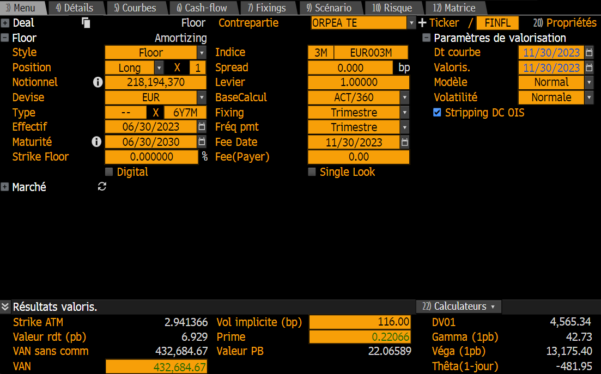
2016-07-01 | 343,325,000 | 2016-07-01 | 197,463,721 | 2029-06-30 | 2029-09-30 | 64,563,522 | 40,000,000
2016-07-08 | 343,325,000 | 2016-07-08 | 197,463,721 | 2029-09-30 | 2029-12-30 | 64,563,522 | 40,000,000
2016-07-15 | 343,325,000 | 2016-07-15 | 197,295,181 | 2029-12-30 | 2030-03-30 | 64,563,522 | 40,000,000
2016-07-22 | 343,325,000 | 2016-07-22 | 197,295,181 | 2030-03-30 | 2030-06-30 | 64,563,522 | 40,000,000
2016-07-29 | 343,325,000 | 2016-07-29 | 197,099,040
2016-08-05 | 343,325,000 | 2016-08-05 | 197,099,040 |  | Cout floor | 1,581,279 | 432,685
2016-08-12 | 343,325,000 | 2016-08-12 | 197,099,040
2016-08-19 | 412,925,000 | 2016-08-19 | 197,099,040
2016-08-26 | 412,925,000 | 2016-08-26 | 196,893,211
2016-09-02 | 472,925,000 | 2016-09-02 | 196,893,211
2016-09-09 | 472,925,000 | 2016-09-09 | 196,893,211 |  |  |  |  | OLD
2016-09-16 | 472,925,000 | 2016-09-16 | 196,893,211
2016-09-23 | 472,925,000 | 2016-09-23 | 196,725,947
2016-09-30 | 472,618,092 | 2016-09-30 | 196,360,318
2016-10-07 | 472,618,092 | 2016-10-07 | 193,933,772
2016-10-14 | 472,618,092 | 2016-10-14 | 193,764,370
2016-10-21 | 472,618,092 | 2016-10-21 | 193,764,370
2016-10-28 | 472,618,092 | 2016-10-28 | 193,566,322
2016-11-04 | 472,618,092 | 2016-11-04 | 193,566,322
2016-11-11 | 472,618,092 | 2016-11-11 | 193,566,322
2016-11-18 | 472,618,092 | 2016-11-18 | 193,566,322
2016-11-25 | 472,618,092 | 2016-11-25 | 200,039,502
2016-12-02 | 474,118,092 | 2016-12-02 | 200,039,502
2016-12-09 | 474,118,092 | 2016-12-09 | 200,039,502
2016-12-16 | 574,118,092 | 2016-12-16 | 200,039,502
2016-12-23 | 574,118,092 | 2016-12-23 | 199,871,339
2016-12-30 | 613,811,184 | 2016-12-30 | 199,564,431
2017-01-06 | 713,811,184 | 2017-01-06 | 208,701,696
2017-01-13 | 988,811,184 | 2017-01-13 | 208,477,831
2017-01-20 | 1,118,811,184 | 2017-01-20 | 208,477,831
2017-01-27 | 1,118,811,184 | 2017-01-27 | 208,334,461
2017-02-03 | 1,118,811,184 | 2017-02-03 | 208,277,857
2017-02-10 | 1,118,811,184 | 2017-02-10 | 208,224,110
2017-02-17 | 1,118,811,184 | 2017-02-17 | 208,224,110
2017-02-24 | 1,118,811,184 | 2017-02-24 | 208,016,294
2017-03-03 | 1,118,748,684 | 2017-03-03 | 208,016,294
2017-03-10 | 1,118,748,684 | 2017-03-10 | 207,959,238
2017-03-17 | 1,118,748,684 | 2017-03-17 | 207,959,238
2017-03-24 | 1,118,748,684 | 2017-03-24 | 207,790,171
2017-03-31 | 1,118,441,776 | 2017-03-31 | 214,623,312
2017-04-07 | 1,121,129,963 | 2017-04-07 | 225,634,693
2017-04-14 | 1,121,129,963 | 2017-04-14 | 225,409,496
2017-04-21 | 1,121,129,963 | 2017-04-21 | 225,409,496
2017-04-28 | 1,121,129,963 | 2017-04-28 | 225,207,576
2017-05-05 | 1,121,129,963 | 2017-05-05 | 225,207,576
2017-05-12 | 1,121,129,963 | 2017-05-12 | 225,152,324
2017-05-19 | 1,121,129,963 | 2017-05-19 | 225,152,324
2017-05-26 | 1,121,129,963 | 2017-05-26 | 224,943,508
2017-06-02 | 1,121,067,463 | 2017-06-02 | 224,943,508
2017-06-09 | 1,121,067,463 | 2017-06-09 | 224,889,144
2017-06-16 | 1,121,067,463 | 2017-06-16 | 224,889,144
2017-06-23 | 1,121,067,463 | 2017-06-23 | 224,719,168
2017-06-30 | 1,120,692,056 | 2017-06-30 | 224,085,991
2017-07-07 | 1,120,692,056 | 2017-07-07 | 230,239,014
2017-07-14 | 1,120,692,056 | 2017-07-14 | 230,011,449
2017-07-21 | 1,120,692,056 | 2017-07-21 | 230,011,449
2017-07-28 | 1,120,692,056 | 2017-07-28 | 229,807,564
2017-08-04 | 1,120,692,056 | 2017-08-04 | 229,807,564
2017-08-11 | 1,120,692,056 | 2017-08-11 | 229,752,892
2017-08-18 | 1,120,692,056 | 2017-08-18 | 229,752,892
2017-08-25 | 1,120,692,056 | 2017-08-25 | 229,543,070
2017-09-01 | 1,120,629,556 | 2017-09-01 | 229,543,070
2017-09-08 | 1,120,629,556 | 2017-09-08 | 229,488,245
2017-09-15 | 1,120,629,556 | 2017-09-15 | 229,488,245
2017-09-22 | 1,120,629,556 | 2017-09-22 | 229,317,355
2017-09-29 | 1,190,254,403 | 2017-09-29 | 229,010,447
2017-10-06 | 1,190,254,403 | 2017-10-06 | 228,343,430
2017-10-13 | 1,190,254,403 | 2017-10-13 | 228,114,536
2017-10-20 | 1,190,254,403 | 2017-10-20 | 228,114,536
2017-10-27 | 1,190,254,403 | 2017-10-27 | 227,967,281
2017-11-03 | 1,190,254,403 | 2017-11-03 | 227,826,015
2017-11-10 | 1,190,254,403 | 2017-11-10 | 227,770,879
2017-11-17 | 1,190,254,403 | 2017-11-17 | 227,770,879
2017-11-24 | 1,190,254,403 | 2017-11-24 | 227,560,047
2017-12-01 | 1,190,191,903 | 2017-12-01 | 227,560,047
2017-12-08 | 1,250,191,903 | 2017-12-08 | 227,503,748
2017-12-15 | 1,250,191,903 | 2017-12-15 | 227,503,748
2017-12-22 | 1,250,191,903 | 2017-12-22 | 227,331,939
2017-12-29 | 1,249,816,461 | 2017-12-29 | 227,025,031
2018-01-05 | 1,449,816,461 | 2018-01-05 | 223,561,732
2018-01-12 | 1,449,816,461 | 2018-01-12 | 223,506,284
2018-01-19 | 1,449,816,461 | 2018-01-19 | 223,332,503
2018-01-26 | 1,449,816,461 | 2018-01-26 | 223,332,503
2018-02-02 | 1,449,816,461 | 2018-02-02 | 223,124,629
2018-02-09 | 1,449,816,461 | 2018-02-09 | 223,069,025
2018-02-16 | 1,449,816,461 | 2018-02-16 | 223,069,025
2018-02-23 | 1,449,816,461 | 2018-02-23 | 223,069,025
2018-03-02 | 1,449,753,961 | 2018-03-02 | 222,857,177
2018-03-09 | 1,449,753,961 | 2018-03-09 | 222,798,439
2018-03-16 | 1,449,753,961 | 2018-03-16 | 222,798,439
2018-03-23 | 1,449,753,961 | 2018-03-23 | 222,625,706
2018-03-30 | 1,449,379,547 | 2018-03-30 | 222,318,799
2018-04-06 | 1,449,379,547 | 2018-04-06 | 229,627,347
2018-04-13 | 1,449,379,547 | 2018-04-13 | 229,396,752
2018-04-20 | 1,549,379,547 | 2018-04-20 | 229,396,752
2018-04-27 | 1,549,379,547 | 2018-04-27 | 229,246,847
2018-05-04 | 1,549,379,547 | 2018-05-04 | 229,103,230
2018-05-11 | 1,549,379,547 | 2018-05-11 | 229,046,166
2018-05-18 | 1,549,379,547 | 2018-05-18 | 229,046,166
2018-05-25 | 1,549,379,547 | 2018-05-25 | 228,833,299
2018-06-01 | 1,549,317,047 | 2018-06-01 | 228,833,299
2018-06-08 | 1,549,317,047 | 2018-06-08 | 228,777,058
2018-06-15 | 1,549,317,047 | 2018-06-15 | 228,777,058
2018-06-22 | 1,549,317,047 | 2018-06-22 | 228,359,005
2018-06-29 | 1,548,943,141 | 2018-06-29 | 228,052,097
2018-07-06 | 1,548,943,141 | 2018-07-06 | 233,984,604
2018-07-13 | 1,548,943,141 | 2018-07-13 | 233,751,668
2018-07-20 | 1,548,943,141 | 2018-07-20 | 233,751,668
2018-07-27 | 1,548,943,141 | 2018-07-27 | 233,600,420
2018-08-03 | 1,548,943,141 | 2018-08-03 | 233,539,723
2018-08-10 | 1,548,943,141 | 2018-08-10 | 233,483,164
2018-08-17 | 1,548,943,141 | 2018-08-17 | 233,483,164
2018-08-24 | 1,548,943,141 | 2018-08-24 | 233,269,271
2018-08-31 | 1,548,880,641 | 2018-08-31 | 233,269,271
2018-09-07 | 1,548,880,641 | 2018-09-07 | 233,269,271
2018-09-14 | 1,548,880,641 | 2018-09-14 | 233,212,553
2018-09-21 | 1,548,880,641 | 2018-09-21 | 232,792,251
2018-09-28 | 1,548,506,721 | 2018-09-28 | 232,485,343
2018-10-05 | 1,548,506,721 | 2018-10-05 | 228,712,086
2018-10-12 | 1,548,506,721 | 2018-10-12 | 228,654,252
2018-10-19 | 1,548,506,721 | 2018-10-19 | 228,477,789
2018-10-26 | 1,548,506,721 | 2018-10-26 | 228,477,789
2018-11-02 | 1,548,506,721 | 2018-11-02 | 228,179,850
2018-11-09 | 1,548,506,721 | 2018-11-09 | 228,122,811
2018-11-16 | 1,548,506,721 | 2018-11-16 | 228,122,811
2018-11-23 | 1,598,506,721 | 2018-11-23 | 228,122,811
2018-11-30 | 1,598,444,221 | 2018-11-30 | 227,907,889
2018-12-07 | 1,598,444,221 | 2018-12-07 | 227,907,889
2018-12-14 | 1,673,444,221 | 2018-12-14 | 227,849,743
2018-12-21 | 1,743,444,221 | 2018-12-21 | 227,427,180
2018-12-28 | 1,743,444,221 | 2018-12-28 | 227,427,180
2019-01-04 | 2,143,069,060 | 2019-01-04 | 243,327,378
2019-01-11 | 2,143,069,060 | 2019-01-11 | 243,270,016
2019-01-18 | 2,143,069,060 | 2019-01-18 | 243,092,650
2019-01-25 | 2,143,069,060 | 2019-01-25 | 243,092,650
2019-02-01 | 2,143,069,060 | 2019-02-01 | 242,876,551
2019-02-08 | 2,143,069,060 | 2019-02-08 | 242,819,028
2019-02-15 | 2,143,469,060 | 2019-02-15 | 242,819,028
2019-02-22 | 2,143,469,060 | 2019-02-22 | 242,819,028
2019-03-01 | 2,143,406,560 | 2019-03-01 | 242,603,071
2019-03-08 | 2,143,406,560 | 2019-03-08 | 242,542,594
2019-03-15 | 2,143,406,560 | 2019-03-15 | 242,542,594
2019-03-22 | 2,143,406,560 | 2019-03-22 | 242,117,759
2019-03-29 | 2,143,031,647 | 2019-03-29 | 241,810,851
2019-04-05 | 2,143,031,647 | 2019-04-05 | 237,280,409
2019-04-12 | 2,143,031,647 | 2019-04-12 | 237,222,555
2019-04-19 | 2,138,031,647 | 2019-04-19 | 237,044,282
2019-04-26 | 2,138,031,647 | 2019-04-26 | 237,044,282
2019-05-03 | 2,138,031,647 | 2019-05-03 | 236,741,188
2019-05-10 | 2,138,031,647 | 2019-05-10 | 236,682,251
2019-05-17 | 2,138,031,647 | 2019-05-17 | 236,682,251
2019-05-24 | 2,138,031,647 | 2019-05-24 | 236,465,254
2019-05-31 | 2,137,969,147 | 2019-05-31 | 236,465,254
...

